فرآیندهای اولویت دار
 | فرآیندهای اولویت دار: فرآیندهایی هستند که با مأموریتهای اصلی سازمان ارتباط مستقیم دارند و نقشی کلیدی در افزایش رضایت ارباب رجوع، کاهش هزینه، صرفه جویی در زمان و گسترش کسبوکارهای نوین در وزارت بهداشت، درمان و آموزش پزشکی ایفا میکنند.

اولویت بندی فرآیندها |  |  |  |  |  |  |  |  |  |  |  | جمع بندی نهایی امتیاز (مجموع امتیازات دو حیطه پیچیدگی و اهمیت خدمت و تصویر خدمت، تقسیم بر دو)
ردیف | فرایند | پیچیدگی و اهمیت خدمت |  |  |  |  |  | تصویر خدمت
 |  | قابلیت الکترونیکی شدن | اهمیت استراتژیک | تعداد واحد مشارکت کننده | نارضایتی مسئولین | هزینه/درآمدزایی | جمع امتیاز پیچیدگی و اهمیت خدمت | توجه شهروندان | فراوانی مراجعه | نارضایتی مراجعین | جمع امتیاز تصویر خدمت |  | 
 |  | 30 | 30 | 15 | 15 | 10 | 100 | 40 | 30 | 30 | 100 | 100

جدول اولویت بندی فرآیندها، بر اساس پیوست یک دستورالعمل ابلاغی با نامه شماره 137047 مورخ 1393/11/07

سامانه خدمات مردم
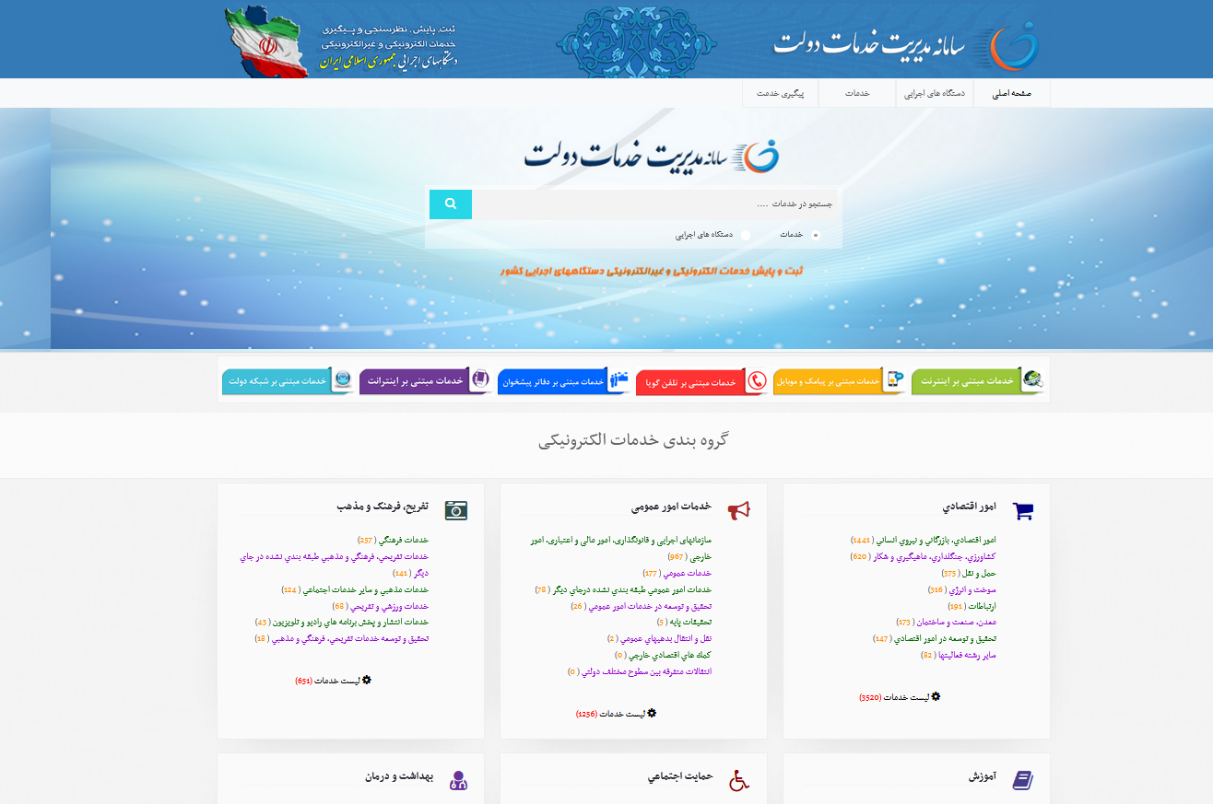

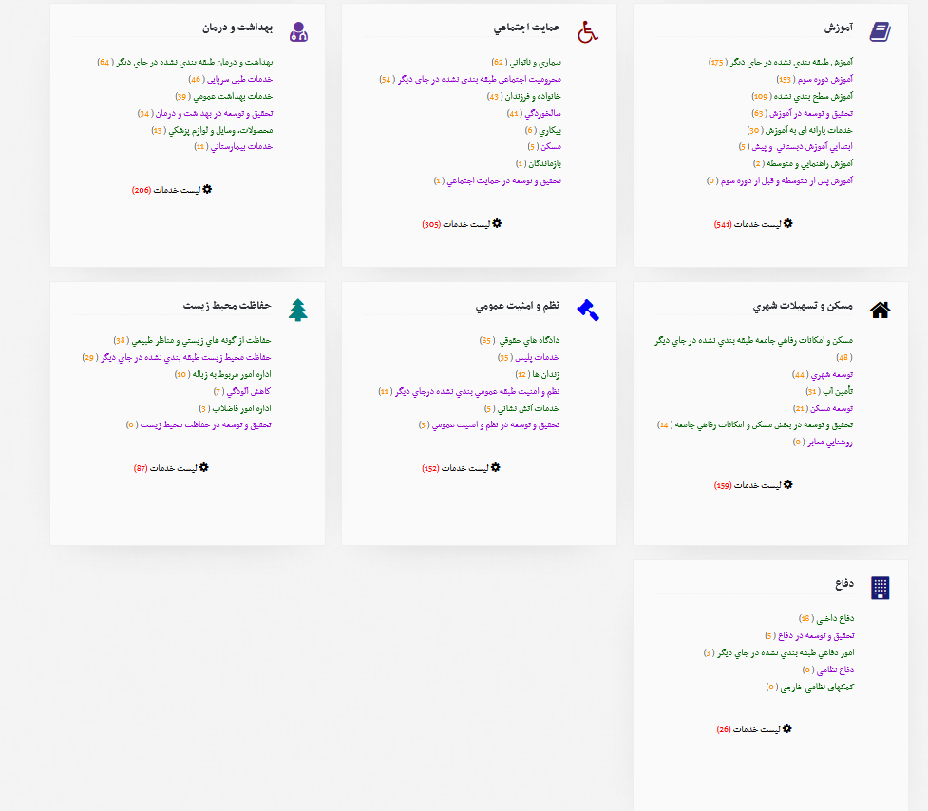

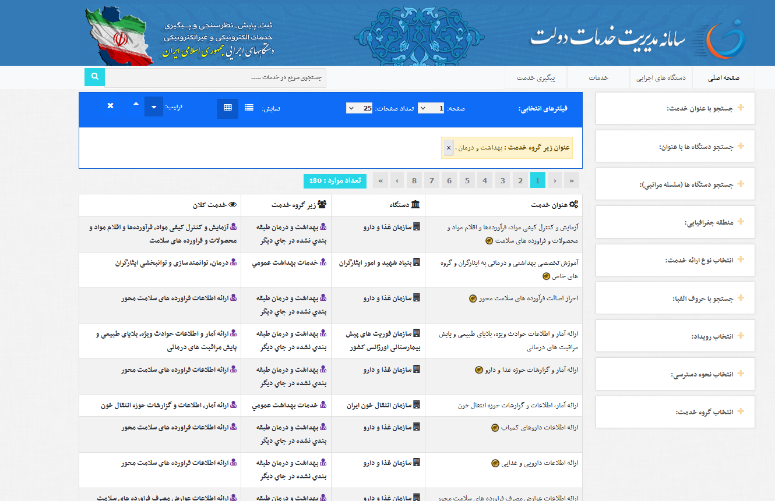

نمونه شناسنامه فرآیند
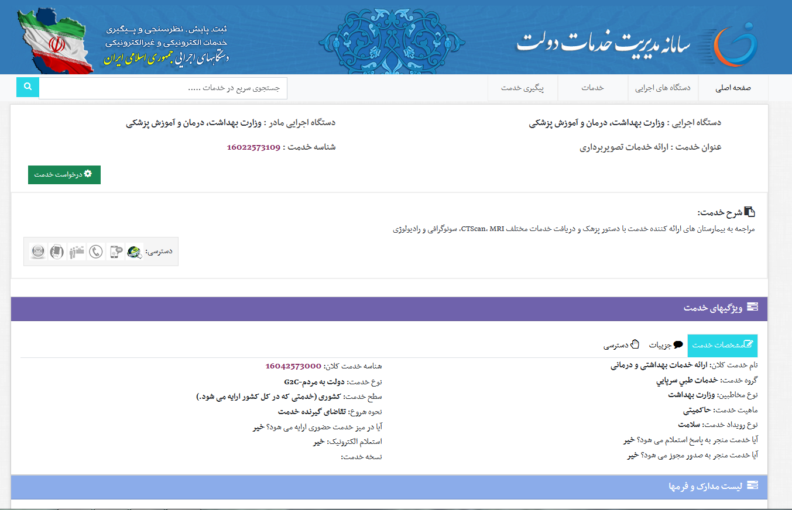
سامانه مدیریت خدمات دولت به آدرس: khadamat.mardom.ir

شناسنامه فرآیند
شناسنامه فرآیند
نام فرآیند | نام فرآیند باید ساده، واضح و در برگیرنده ماهیت آن باشد |  |  |  |  | کد استاندارد فرایند | رجوع به پیوست 3 اکسل ابلاغی تکمیل گردد
کد فرآیند | "تعداد دفعات بازنگری(00). علامت اختصاری فرآیند(p). علامت اختصاری واحد مربوطه(مثال: بخش زنان و یا واحد تغذیه و....). علامت اختصاری مرکز" توضیحات: در مورد تعداد دفعات بازنگری، 00 به معنای تدوین شناسنامه برای بار اول و 01 به عنوان اولین بازنگری و... |  |  |  |  | تاریخ بازنگری
خدمت تولید شده | (خدمتی که تحویل داده می شود) خروجی تولید شده اجرای فرآیند برای رفع نیاز مشتری(داخلی یا خارجی) |  |  | شناسه خدمت | رجوع به پیوست 3 اکسل تکمیل گردد
صاحب فرآیند | اصطلاحا به شخصی اطلاق می گردد که مسئولیت اجرای فرآیند یا حداقل یکی از مراحل فرآیندرا بر عهده دارد. |  |  | معاونت |  | اداره/مرکز
ناظر فرآیند | ناظر فرآیند باید جدا از واحدی که مسئولیت اجرای فرایند را عهده دار است باشد. ناظر فرآیند را می توان براساس چارت سازمانی انتخاب نمود.ناظر فرآیند بالاتر از صاحب فرایند می باشد. (می توان متولی فرآیند بعدی را به عنوان ناظر فرایند انتخاب نمود.)
ذینفعان فرآیند | (شهروندان، مراجعان، کارمندان و سایر دستگاه های اجرایی ذی نفع)
نوع فرآیند | (مدیریتی، اصلی، پشتیبانی) فرآیند مدیریتی: این فرآیندها مستقیماً برای مشتری ارزش آفرینی نمی کنند، اما عملکرد صحیح و اثربخش فرآیندهای اصلی و پشتیبان را تضمین می نمایند. فرآیند اصلی: فرآیندهایی هستند که مستقیماً با مشتری در ارتباط بوده و ارزش نهایی سازمان از طریق آنها ایجاد میشود. فرآیند پشتیبان: فرآیندهایی که از فرآیندهای اصلی حمایت میکنند تا آنها بتوانند به درستی انجام شوند. فرآیندهای مشترک: فرآیندهایی هستند که به صورت مشترک بین وزارت بهداشت، درمان و آموزش پزشکی و سایر دستگاههای اجرایی انجام میشوند، یا برای اجرای آنها تبادل اطلاعات بین دستگاهی ضروری است.
نوع تعاملات در دولت | G2B یا G2C یا G2E یا G2G (رجوع به پیوست شماره یک اکسل ) تعامل میان دولت با بخش خصوصی (G2B) تعامل میان دولت و کارکنان (G2E) تعامل میان نهادهای دولتی (G2G) تعامل میان دولت و شهروندان (G2C)
هدف فرایند و اهداف استراتژیک مرتبط با فرآیند | هدف اصلی: پیاده سازی مدیریت سیستم ها و فرآیندهای وزارت بهداشت، درمان و آموزش پزشکی، هدف کاربردی: شناسایی، مستندسازی، اولویت بندی، تحلیل و بهبود فرآیندهای انجام کار با رویکردهای مشارکتی غیرمتمرکز، در راستای رضایت ارباب رجوع/ ارتقاء بهره وری/ افزایش کارایی دستگاه/ بهینه سازی تخصیص منابع/ بروزرسانی شرح وظایف و مشاغل سازمانی/تسهیل و تسریع صدور مجوزهای کسب و کار/ تحقق اهداف سازمانی/افزایش شفافیت، سرعت، دقت، صحت و کیفیت اجرای فرآیندها (تعیین جهت به منظور دستیابی به اهداف کلی برنامه ریزی شده)
فرآیند بالادستی | اشاره به فرآیند قبل از این فرآیند
فرآیندهای پایین دستی | اشاره به فرآیند بعدی
دامنه کاریرد | محل استفاده فرایند (ستاد/ دستگاه های تابعه یا وابسته)
مقررات مرتبط با فرآیند | قوانین و ایین نامه های داخلی و خارج از دستگاه که بر نحوه عملکرد دستگاه تاثیرگذار است. سطح بالا: قوانین سطح پایین و جریان فرایند: دستورالعمل
سیستم ها و منابع اطلاعاتی فرآیند | منابعی که جهت اجرای فرآیند، از آنها جهت اطلاع رسانی به مخاطبین خاص فرآیند بهره مند می شوید
ورودی های فرآیند/ تامین کننده | اطلاعات/نامه/دستورات/مشتری |  |  | خروجی های فرآیند / مشتریان |  | خروجی یا ستانده یعنی آنچه به صورت مستقیم در انتهای فرآیند ارائه خدمت قابل تحویل است. (خدمت تولید شده)
شرح فرآیند و فعالیت های اصلی آن
بیان خلاصه ای از روند اجرای فرآیند
نقاط نظارتی و کنترلی فرآیند
مرحله فرآیند / زیرفرآیند | موضوع کنترل و نظارت
فرآیندهایی که تکمیل کننده ادامه روند این فرآیند می باشد | نظارت بر تمام مراحل فرآیند اعمال می تواند با منشاء درون و یا برون سازمانی باشد نظارت می تواند بر نتیجه و خروجی فرآیند یا خدمت تولید شده باشد
شاخص پایش و اندازه گیری | معیار پذیرش |  |  | مسئول پایش و اندازه گیری |  |  | دوره های پایش و اندازه گیری
شاخص ابزاری برای اندازه گیری نتیجه فرآیند و مقایسه پدیده هایی است که دارای ماهیت مشخصی هستند و بر مبنای آن می توان، تغییرات ایجاد شده در متغیرهای معینی را در طول یک دوره، بررسی نمود. شاخص: راهنمايي آماري كه تغييرات يك متغيّر را نسبت به زمان پايه نشان ميدهد شاخصی را باید تعیین و در نظر گرفت که از وضعیت موجود آن مطلع باشید تا بتوان میزان پیشرفت و دستیابی به اهداف اختصاصی برنامه را متوجه شد | معیار یا Metric یک کمیت است که برای درک چگونگی عملکرد یک حوزه خاص و متناسب با شاخص پایش و اندازه گیری در نظر گرفته می شود. |  |  | مسئول پایش و اندازه گیری می تواند یا صاحب فرآیند باشد یا ناظر فرآیند |  |  | اشاره به برهه زمانی معین
نمودار فرآیند قبل از ارتقاء (بر اساس BPMN)
فلوچارت نمونه

نمودار استخوان ماهی

نمودار استخوان، مثال

جدول اولویت بندی و راهکار
چالش کلان | زیرچالش | راهکار اصلاحی | معیار پذیرش (امتیازدهی از شماره 1 کمترین تا شماره 5 بیشترین) |  |  |  |  | جمع کل معیار پذیرش | اولویت بهبود | گام عملیاتی
 |  |  | تأثیر بر فرایند | قابلیت اجرا | هزینه مناسب | آسان بودن | کوتاهترین زمان

برنامه عملیاتی
ردیف | تاریخ | شرح اقدام |  |  |  |  | واحد

نمودار فرآیند بعد از ارتقاء (بر اساس BPMN)
فلوچارت نمونه

پیوست1 (انواع تعاملات در دولت)



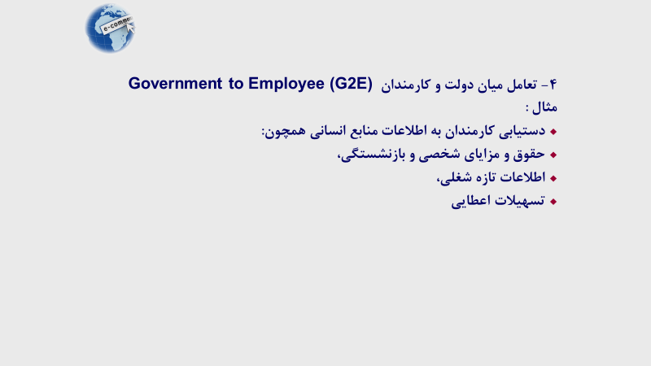


پیوست 2 (قوانین بالادستی)



